상품제안서
수첩형 점착메모지 4P (HS-130-03) | 상품코드: S22297

 |  |  |  |  |  |  | 02-713-8555 | www.synergygift.co.kr
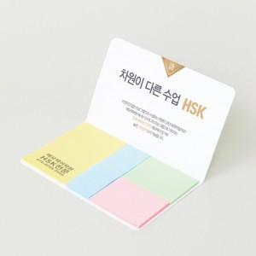 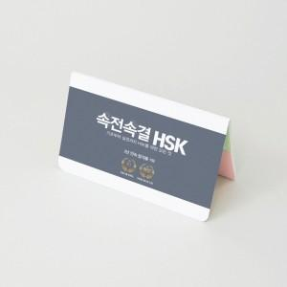 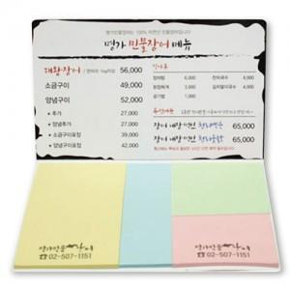

【상세/제작정보】 | <span style="font-size: 14pt;">표지컬러 내지먹1도 인쇄 무료</span>

【인쇄/포장옵션】 | 표지컬러 내지먹1도 / 포장불가능

【공급단가】 | 수량 | 1,000~ | 2,000~ | 3,000~ | 5,000~ | 10,000~
*VAT별도 | 20매 | 390원 | 380원 | 360원 | 340원 | 320원
 | 30매 | 470원 | 460원 | 440원 | 410원 | 400원
 | 50매 | 620원 | 610원 | 590원 | 550원 | 530원
 | 100매 | 1,000원 | 970원 | 940원 | 880원 | 860원

【상품 URL】 | https://www.synergygift.co.kr:443/src/goods_detail.php?gdno=22297

